osc_ctl
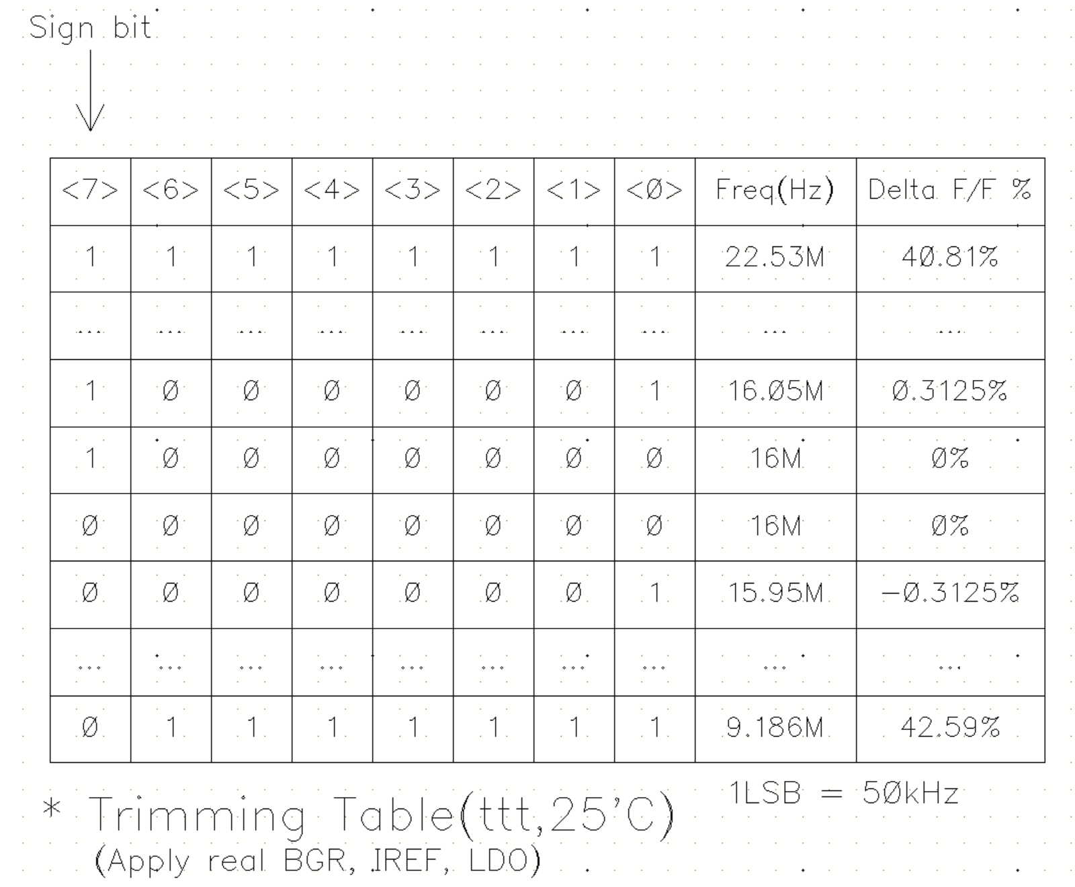
SAL Register |  |  |  |  |  |  |  |  | F/W 내 변수 | XOR | 해당 변수가 증가하면 주파수가 증가하는 방향으로 진행
OSC_CTL [7:0] |  |  | 0xE7번지 |  |  |  |  |  |  | if (value < 128) value ^= 127

BIT7 | BIT6 | BIT5 | BIT4 | BIT3 | BIT2 | BIT1 | BIT0 | DEC | F/W 내 변수 | XOR
1 | 1 | 1 | 1 | 1 | 1 | 1 | 1 | 255 | 255 | 255
1 | 1 | 1 | 1 | 1 | 1 | 1 | 0 | 254 | 254 | 254
1 | 1 | 1 | 1 | 1 | 1 | 0 | 1 | 253 | 253 | 253
1 | 1 | 1 | 1 | 1 | 1 | 0 | 0 | 252 | 252 | 252
1 | 0 | 0 | 0 | 0 | 1 | 0 | 0 | 132 | 132 | 132
1 | 0 | 0 | 0 | 0 | 0 | 1 | 1 | 131 | 131 | 131
F/W 내부 변수 default 값
1 | 0 | 0 | 0 | 0 | 0 | 1 | 0 | 130 | 130 | 130
1 | 0 | 0 | 0 | 0 | 0 | 0 | 1 | 129 | 129 | 129
1 | 0 | 0 | 0 | 0 | 0 | 0 | 0 | 128 | 128 | 128
0 | 0 | 0 | 0 | 0 | 0 | 0 | 0 | 0 | 127 | 0
0 | 0 | 0 | 0 | 0 | 0 | 0 | 1 | 1 | 126 | 1
0 | 0 | 0 | 0 | 0 | 0 | 1 | 0 | 2 | 125 | 2
0 | 0 | 0 | 0 | 0 | 0 | 1 | 1 | 3 | 124 | 3
0 | 0 | 0 | 0 | 0 | 1 | 0 | 0 | 4 | 123 | 4
0 | 1 | 1 | 1 | 1 | 0 | 0 | 0 | 120 | 3 | 124
0 | 1 | 1 | 1 | 1 | 1 | 0 | 1 | 125 | 2 | 125
0 | 1 | 1 | 1 | 1 | 1 | 1 | 0 | 126 | 1 | 126
0 | 1 | 1 | 1 | 1 | 1 | 1 | 1 | 127 | 0 | 127

adc_offset
 |  |  |  |  |  |  |  |  |  | SAL Register |  |  |  |  |  |  |  |  |  | F/W 내 변수 | XOR | 해당 변수가 증가하면 측정되는 adc 값은 감소하는 방향으로 진행
ADC_OFFSET[8:0] |  |  |  |  |  |  |  |  |  | ADC_OFFSET [8:0] |  |  |  | 0xEA번지 |  |  |  |  |  |  | if (value < 256) value ^= 255
[8] signed bit | [7] | [6] | [5] | [4] | [3] | [2] | [1] | [0] | decimal
1 | 1 | 1 | 1 | 1 | 1 | 1 | 1 | 1 | -255 | BIT8 | BIT7 | BIT6 | BIT5 | BIT4 | BIT3 | BIT2 | BIT1 | BIT0 | DEC | F/W 내 변수 | XOR
1 | 1 | 1 | 1 | 1 | 1 | 1 | 1 | 0 | -254 | 1 | 1 | 1 | 1 | 1 | 1 | 1 | 1 | 1 | 511 | 511 | 511
1 | 1 | 1 | 1 | 1 | 1 | 1 | 0 | 1 | -253 | 1 | 1 | 1 | 1 | 1 | 1 | 1 | 1 | 0 | 510 | 510 | 510
1 | 1 | 1 | 1 | 1 | 1 | 1 | 0 | 0 | -252 | 1 | 1 | 1 | 1 | 1 | 1 | 1 | 0 | 1 | 509 | 509 | 509
 |  |  |  | ~~~ |  |  |  |  |  | 1 | 1 | 1 | 1 | 1 | 1 | 1 | 0 | 0 | 508 | 508 | 508
 |  |  |  | ~~~ |  |  |  |  |  | 1 | 0 | 0 | 0 | 0 | 0 | 1 | 0 | 0 | 260 | 260 | 260
1 | 0 | 0 | 0 | 0 | 0 | 0 | 1 | 0 | -2 | 1 | 0 | 0 | 0 | 0 | 0 | 0 | 1 | 1 | 259 | 259 | 259
1 | 0 | 0 | 0 | 0 | 0 | 0 | 0 | 1 | -1 | 1 | 0 | 0 | 0 | 0 | 0 | 0 | 1 | 0 | 258 | 258 | 258
F/W 내부 변수 default 값
1 | 0 | 0 | 0 | 0 | 0 | 0 | 0 | 0 | 0 | 1 | 0 | 0 | 0 | 0 | 0 | 0 | 0 | 1 | 257 | 257 | 257
0 | 0 | 0 | 0 | 0 | 0 | 0 | 0 | 0 | 0 | 1 | 0 | 0 | 0 | 0 | 0 | 0 | 0 | 0 | 256 | 256 | 256
0 | 0 | 0 | 0 | 0 | 0 | 0 | 0 | 1 | 1 | 0 | 0 | 0 | 0 | 0 | 0 | 0 | 0 | 0 | 0 | 255 | 0
0 | 0 | 0 | 0 | 0 | 0 | 0 | 1 | 0 | 2 | 0 | 0 | 0 | 0 | 0 | 0 | 0 | 0 | 1 | 1 | 254 | 1
0 | 0 | 0 | 0 | 0 | 0 | 0 | 1 | 1 | 3 | 0 | 0 | 0 | 0 | 0 | 0 | 0 | 1 | 0 | 2 | 253 | 2
 |  |  |  | ~~~ |  |  |  |  |  | 0 | 0 | 0 | 0 | 0 | 0 | 0 | 1 | 1 | 3 | 252 | 3
 |  |  |  | ~~~ |  |  |  |  |  | 0 | 0 | 0 | 0 | 0 | 0 | 1 | 0 | 0 | 4 | 251 | 4
0 | 1 | 1 | 1 | 1 | 1 | 1 | 0 | 0 | 252 | 0 | 1 | 1 | 1 | 1 | 1 | 0 | 0 | 0 | 248 | 3 | 252
0 | 1 | 1 | 1 | 1 | 1 | 1 | 0 | 1 | 253 | 0 | 1 | 1 | 1 | 1 | 1 | 1 | 0 | 1 | 253 | 2 | 253
0 | 1 | 1 | 1 | 1 | 1 | 1 | 1 | 0 | 254 | 0 | 1 | 1 | 1 | 1 | 1 | 1 | 1 | 0 | 254 | 1 | 254
0 | 1 | 1 | 1 | 1 | 1 | 1 | 1 | 1 | 255 | 0 | 1 | 1 | 1 | 1 | 1 | 1 | 1 | 1 | 255 | 0 | 255

